widgets構築
１．ツールインストールは以下の通りである。
1-1.npmをインストールする。詳細手順をこちらで略す。
1-2.yoを利用し、widgetsを生成するので、yoをインストールするのは必要です。 ※インストールコマン：npm install yo -g
1-3.Mendixで使えるwidgetsの作成ツールをインストールする。※npm install -g @mendix/generator-widget

2.サンプル作成：※例はTextBoxだけです。
2-1.ターミナルを開く。Cmdを利用し開く
2-2.ワークフォルダにアクセスする。Cd workspace
2-3.格納用フォルダを作成する。mkdir CustomWidgets
2-4.上記新規フォルダにアクセスする。cd CustomWidgets
2-5.yoを利用し、widgetsテンプレートを生成する。yo @mendix/widget TextBox
2-5-1.設定に関して、下図を参照ください。
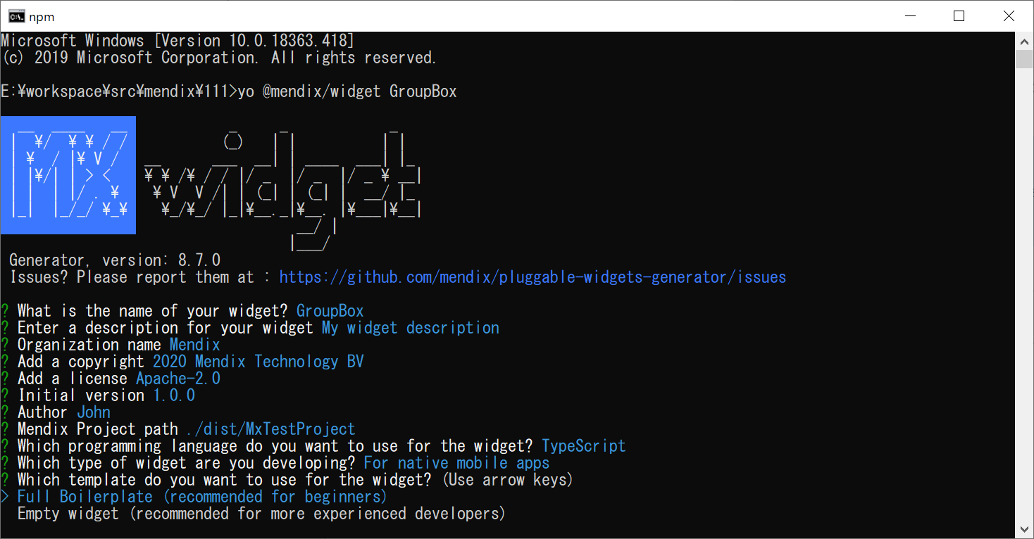

説明は下表を参照してください。

番号 | 項目 | 説明 | 備考
1 | Mendix Project Path | mendix格納箇所です。作成したmendix appをここ入れると、作成した部品をビルドする後で、自動にここコピーする。
2 | Which programming language do you want to use for the widget | 開発用言語選び：javascriptもtypescript大丈夫です。 | 推薦：typescript
3 | Which type of widget are you developing | widgetのタイプ。ローカル版またはweb版 | For web and hybrid mobile apps：Web For native mobile apps：ローカル
4 | Which template do you want to use for the widget | Full Boilerplate：サンプル ※初心者向け Empty widget：空プロジェクト
2-5-2.重要なファイル：フォルダ構造に関して、サンプルに説明します。
2-6.widgets作成用ツールを行う。Npm run dev
2-7.Studio Pro「IDE」を開き、作成したプロジェクトを選択し、プロジェクトを開く。widgetsを同期化ために、F4を押す。
2-8.toolboxには作成したTextBoxが見えます。
2-9.作成したTextBoxは表示したい画面に設定すると、該当画面で表示できます。

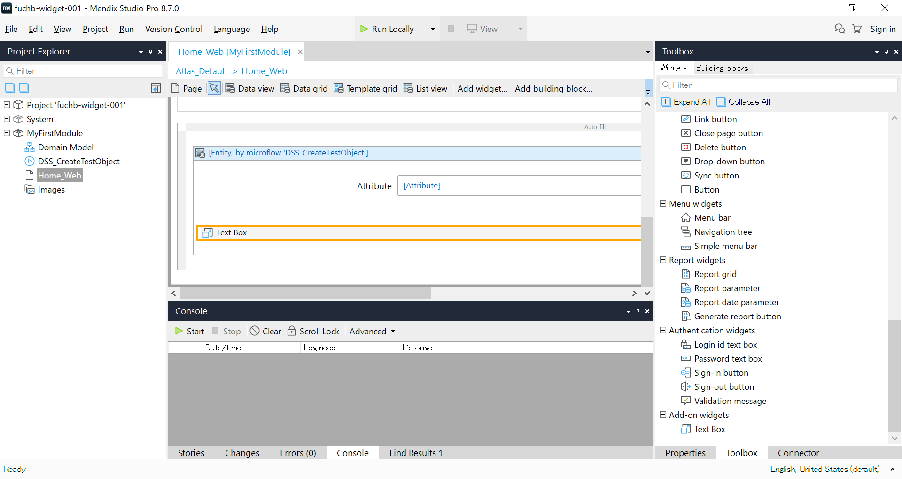

作成した部品をプロジェクトに追加しました。

2-10.実行結果

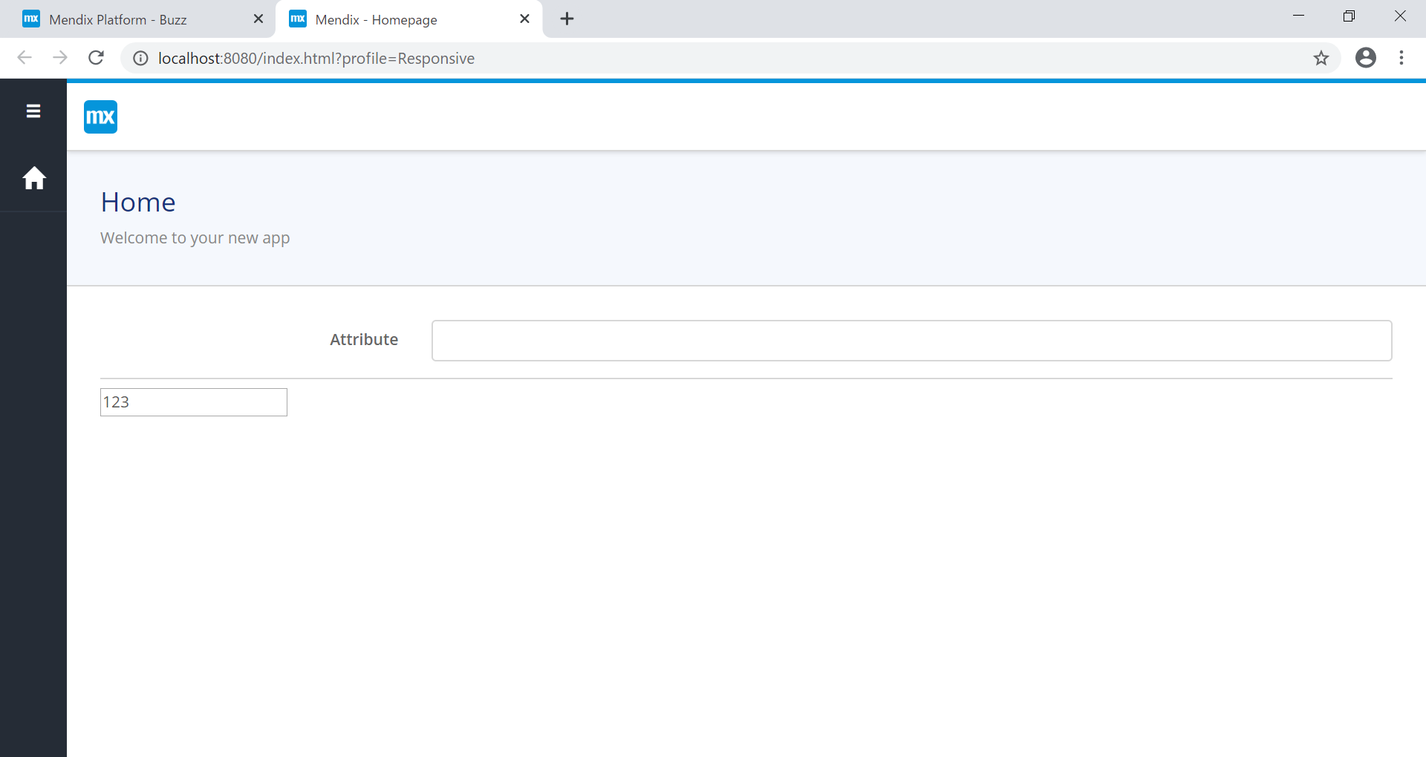

画面で追加したTextBoxが正常に表示される

※サンプルはfuchb-widget-001-mainを参照ください。

サンプル
1.概要設計は下表を参照してください。
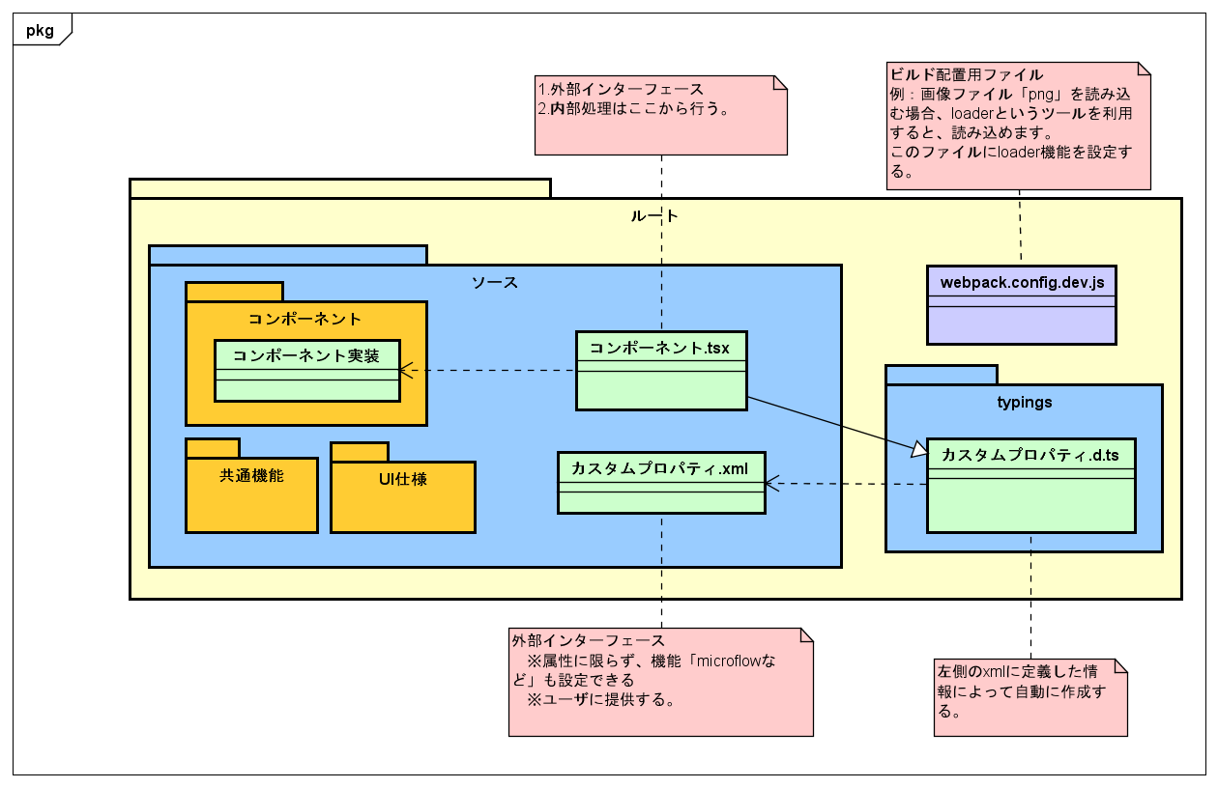

2.注意事項
 | 事項 | 説明 | 備考
 | 構造関数引数 | プロパティと状態「state」です。 ※stateはreact内容ので、説明しない。 外部プロパティに関わらず、本コンポーネントプロパティだけです。 Stateに関して、デフォルト値があるので、指定しなくてもいいです。 | 例： interface IProps { } interface IState { isPreview: boolean } export class CameraTest extends Component<IProps, IState> { private camera:any; constructor(props : IState) { super(props); this.state = { isPreview: false, }; } .... ｝
 | コンポーネントのrefプロパティ | 該当コンポーネントのハンドル取得用コールバックです。
 | ｈｔｔｐリクエスト | IOSでは、ｈｔｔｐリクエスト中で、GPSが利用できない。 Httpリクエストからｈｔｔｐｓリクエストに変更するのは必要です。 | 例：local-ssl-proxy --source 8087 --target 8086

3構築手順および実行結果
3-1.指定なURL及びブランチでソースをダウンロードする。
3-2.ターミナルを開く ※パス長すぎなら、appを正常に起動できないので、パスを短くしてください。
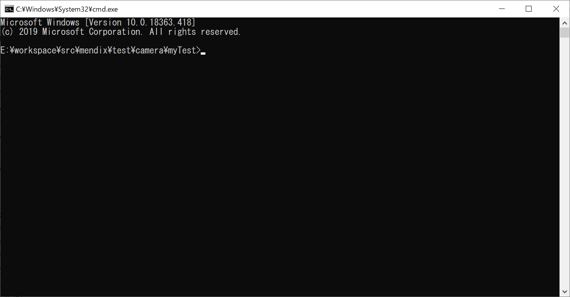

3-2.npm install を実行する
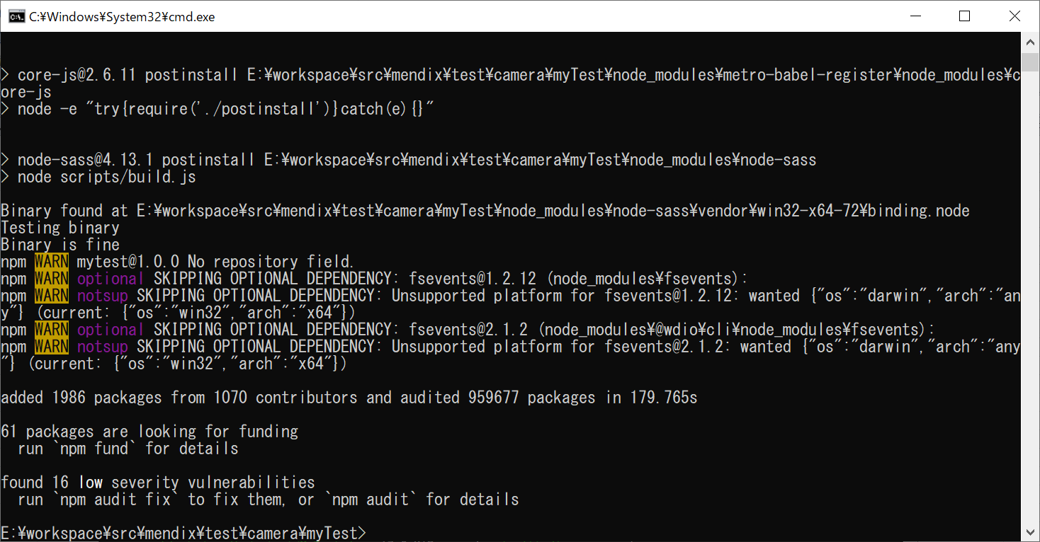

3-2.npm run dev を実行する
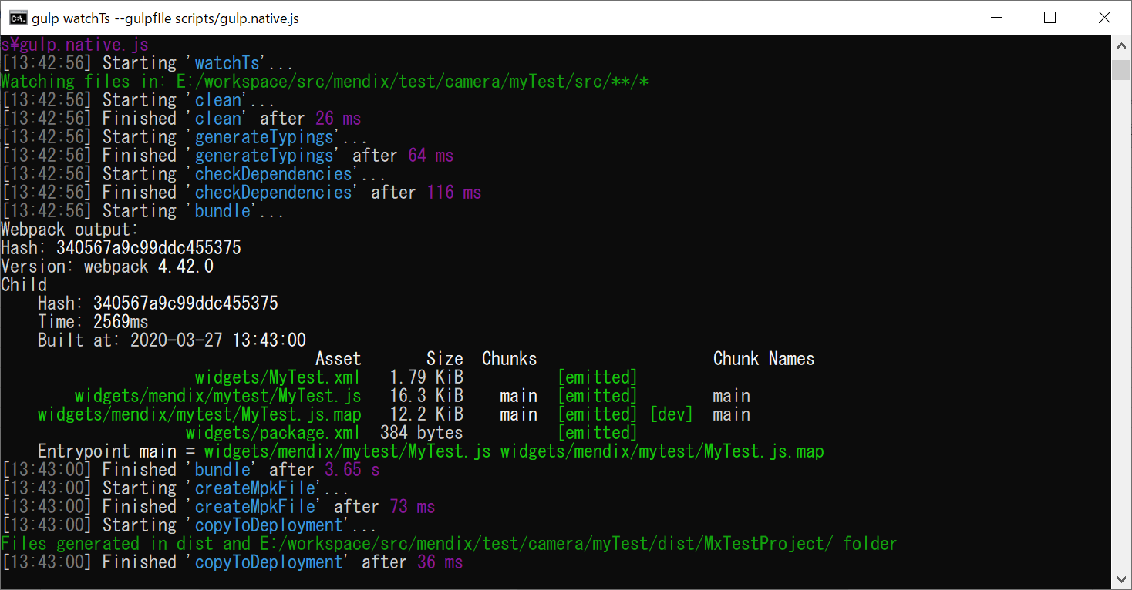

3-3.project直下のすべてのファイルを「./dist\MxTestProject」にコピーする
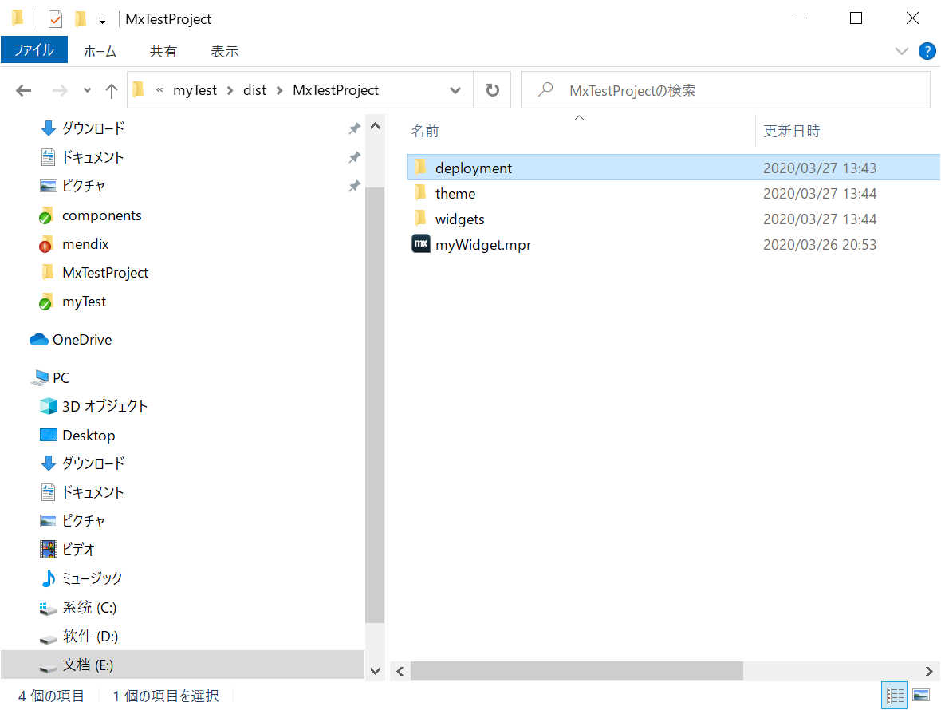

3-4.Studio Proでコピーしたmywidget.mprを開く。
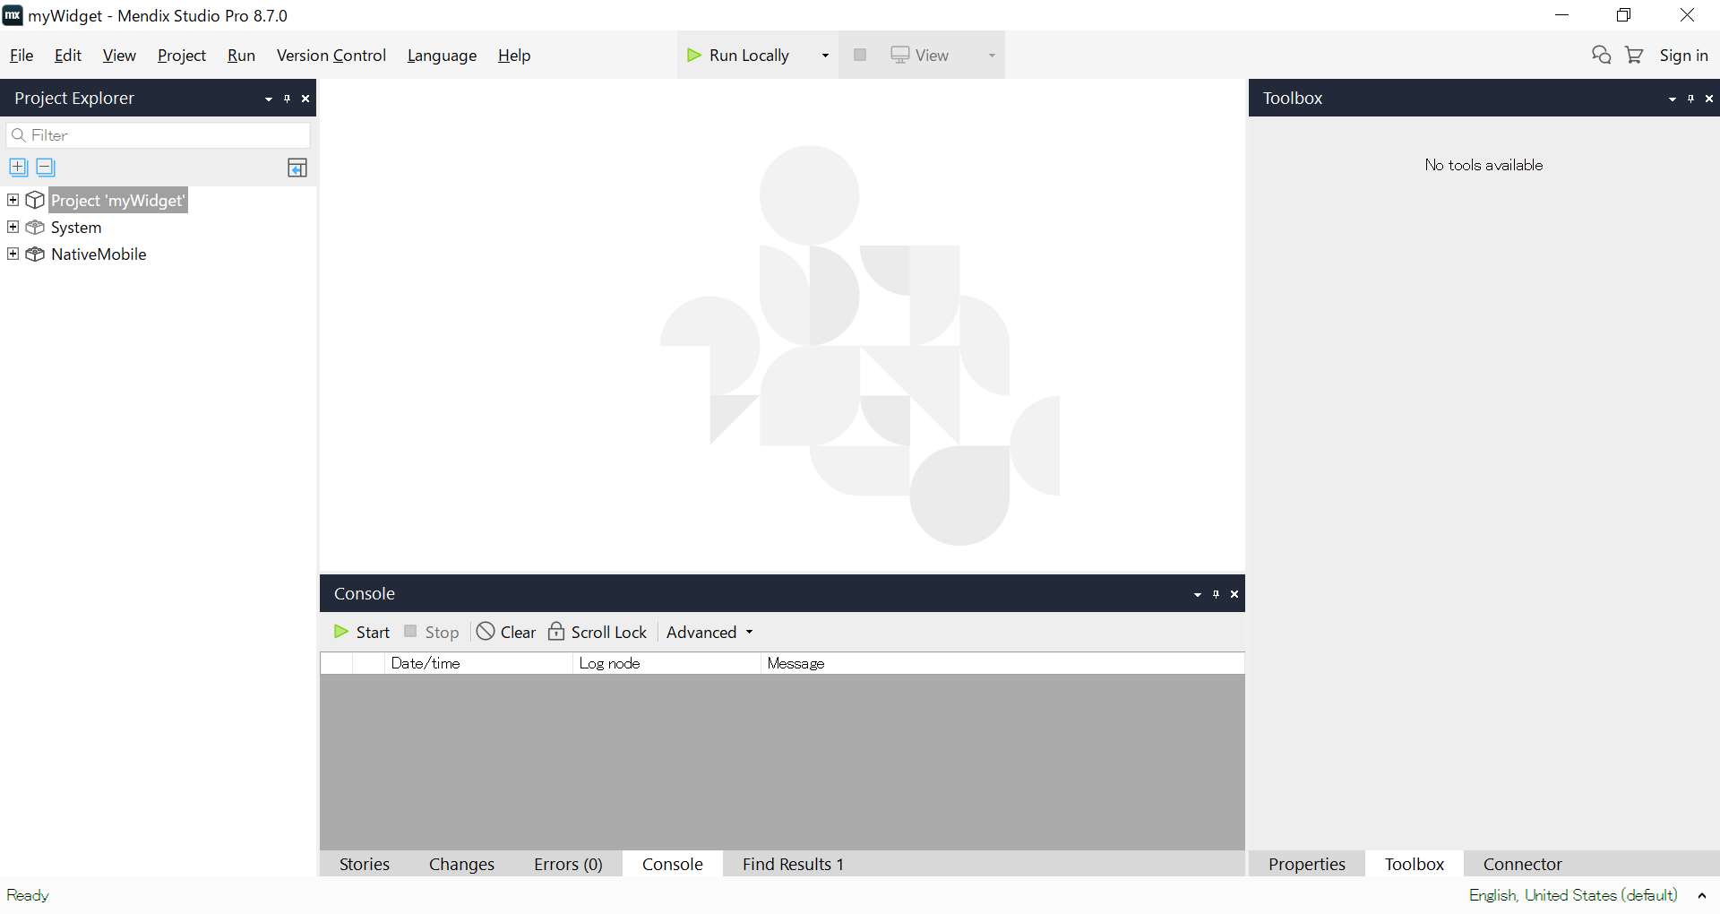

3-4.運行をクリックする。 Gps場合直接的にViewをクリックする。

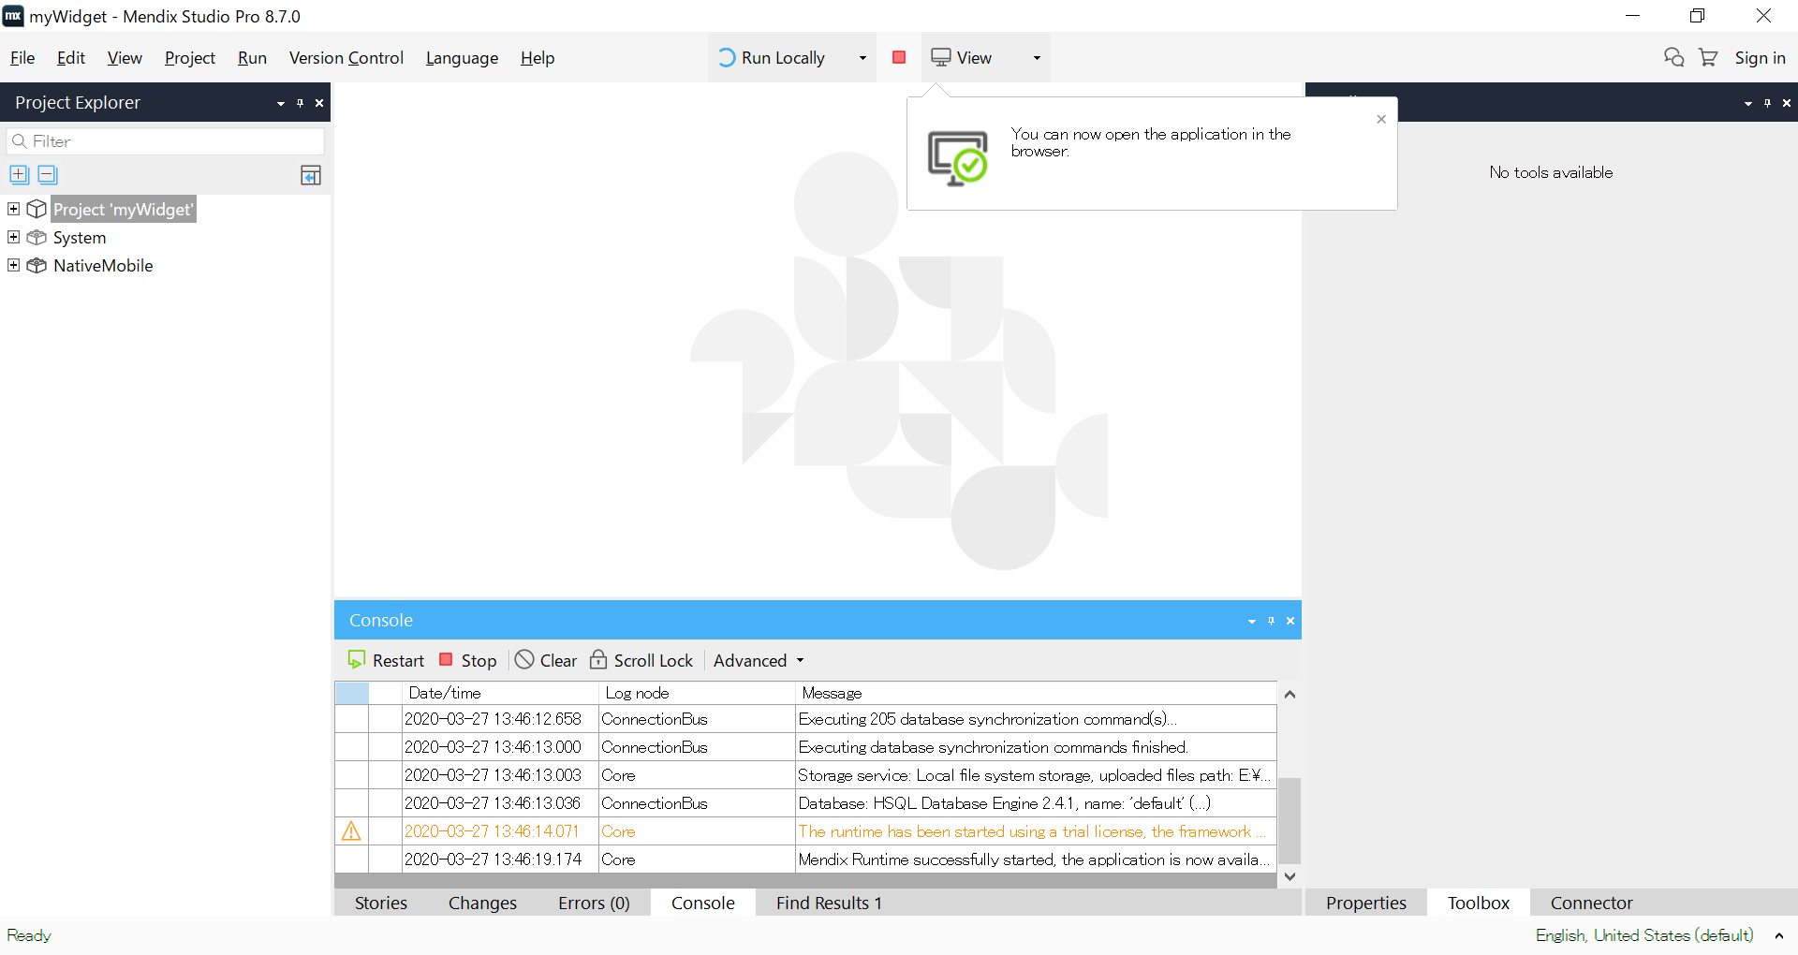

実行ボタン

 |  |  |  | 3.5.1.settingsをダブルクリックする
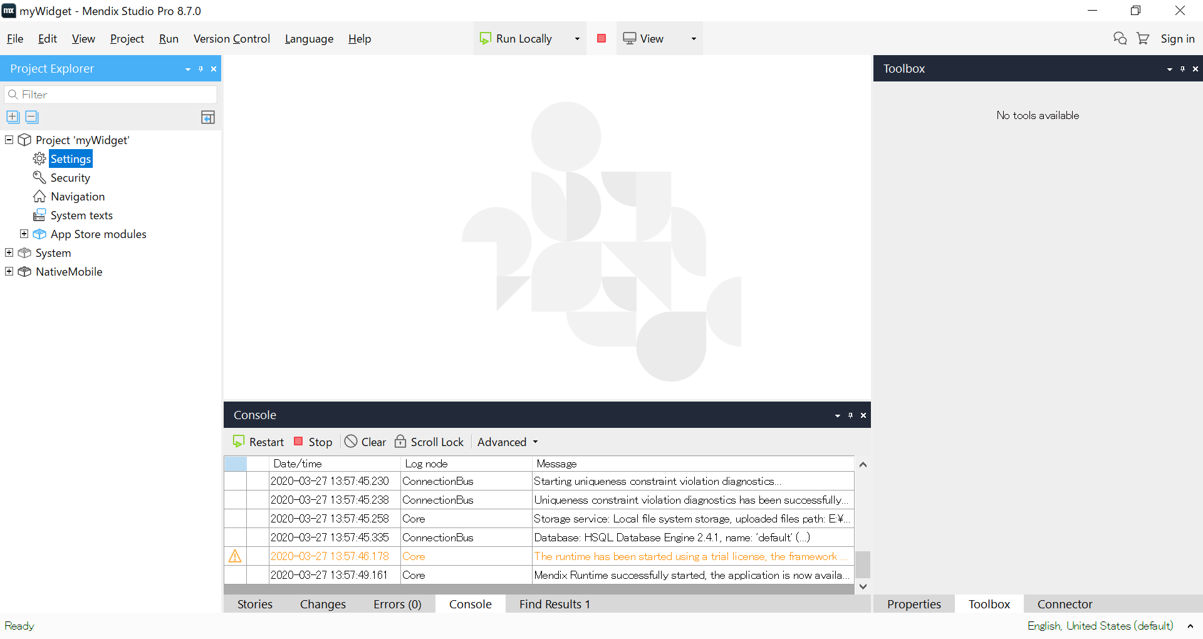

カメラ場合

3-5.view→view in the mendix app をクリックする。
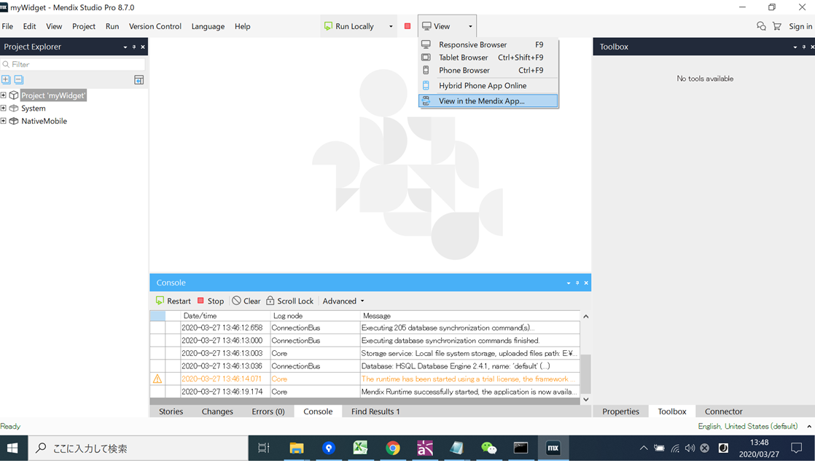

3-6.View Hybrid Mobile Appタブ をクリックする。 |  |  |  | 3.5.2.Editボタンをクリックする。
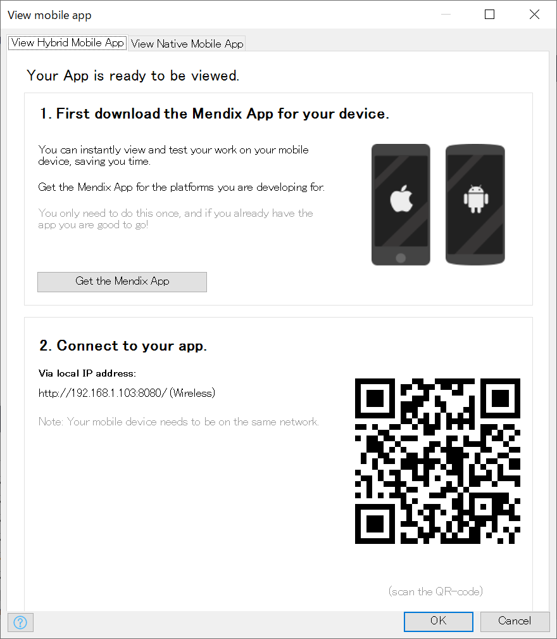
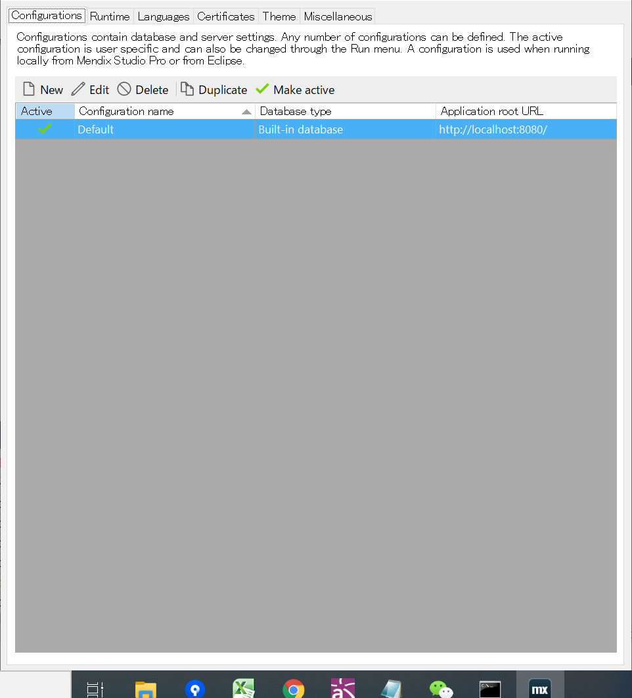

3-７.電話でNative it make というappを開いて、このQrcodeをスキャンすると、カメラが表示できる。 |  |  |  | 3.5.3.Serverタブをクリックする。

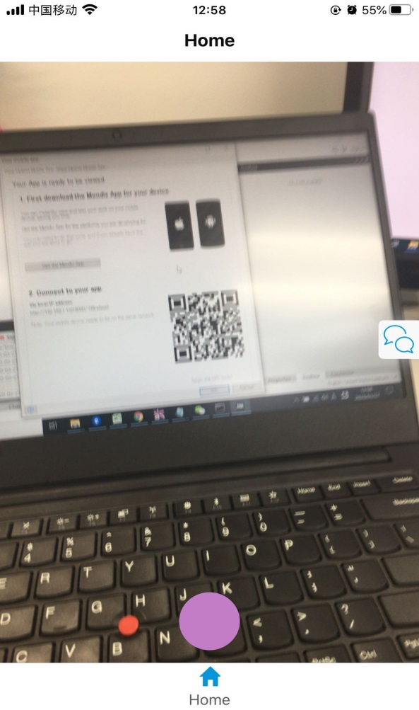
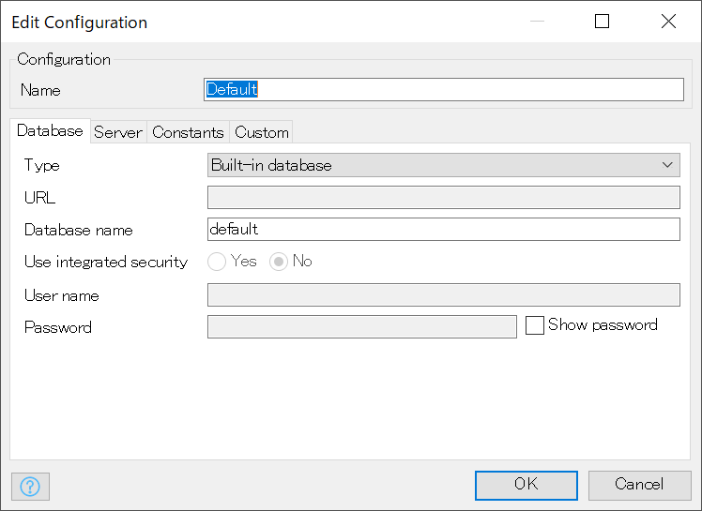
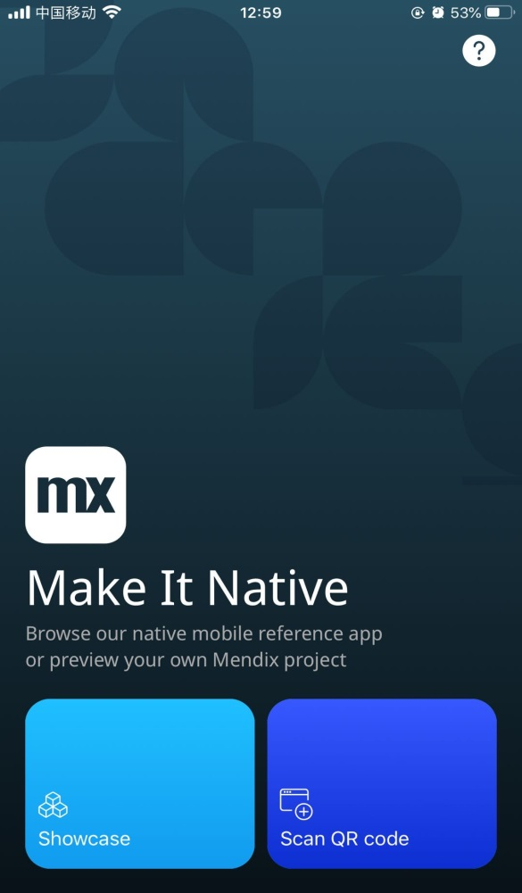

 |  |  |  | 3.5.4.Serverタブをクリックする。
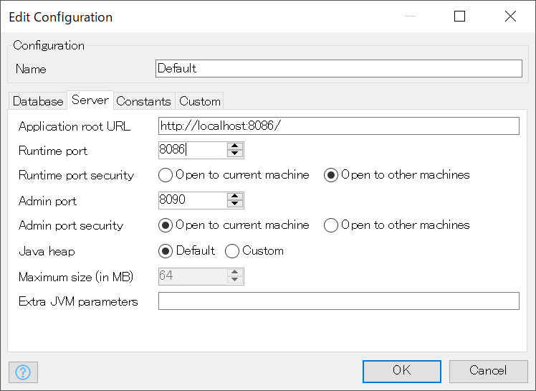

ポートは8086に設定する。

 |  |  |  | 3.5.5ターミナルでlocal-ssl-proxy --source 8087 --target 8086を実行する。

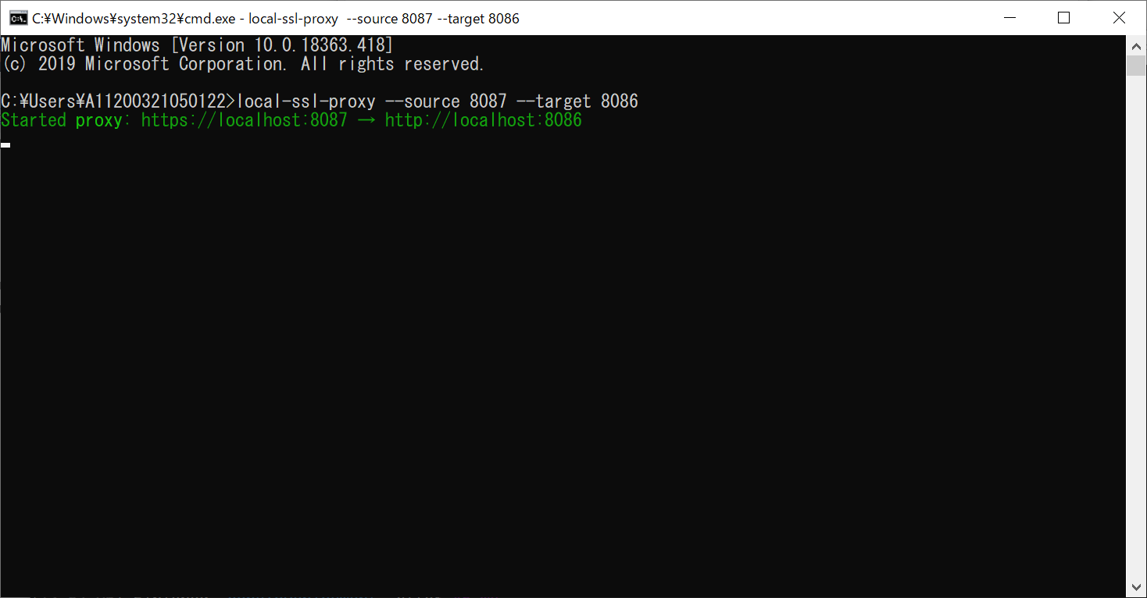

 |  |  |  | 3.5.6電話のブラウザで「https://アドレス:8087」を入力すると、下記画面へ遷移する。

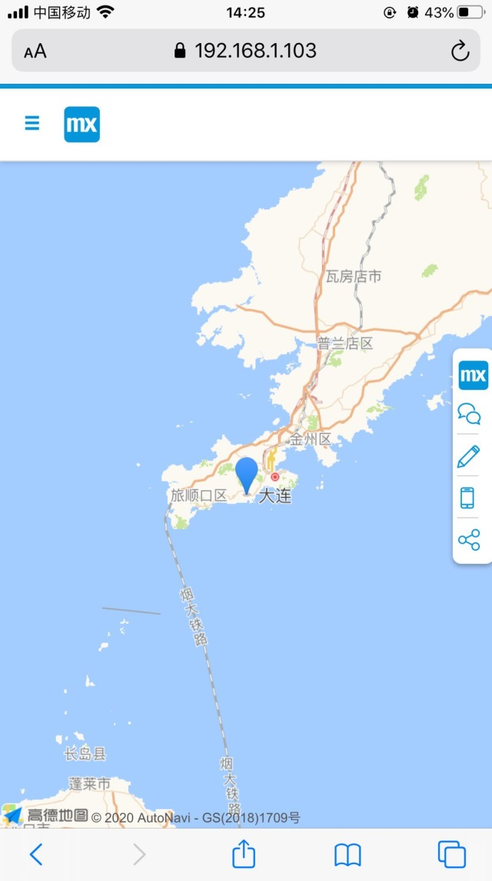

現在地が大連なので、大連がマークされる。

